表紙
令和２年５月修正版

 | 青 森 県 の 推 計 人 口

 | （令和元年８月１日 現在）

 | 県人口 １，２４７，６５８人 （対前月 ６８２人減少）
 | 自然動態 ７７５人減少 （出生者数 ６４３人、死亡者数 １，４１８人）
 | 社会動態 ９３人増加 （転入者数 １，８２６人、転出者数 １，７３３人）

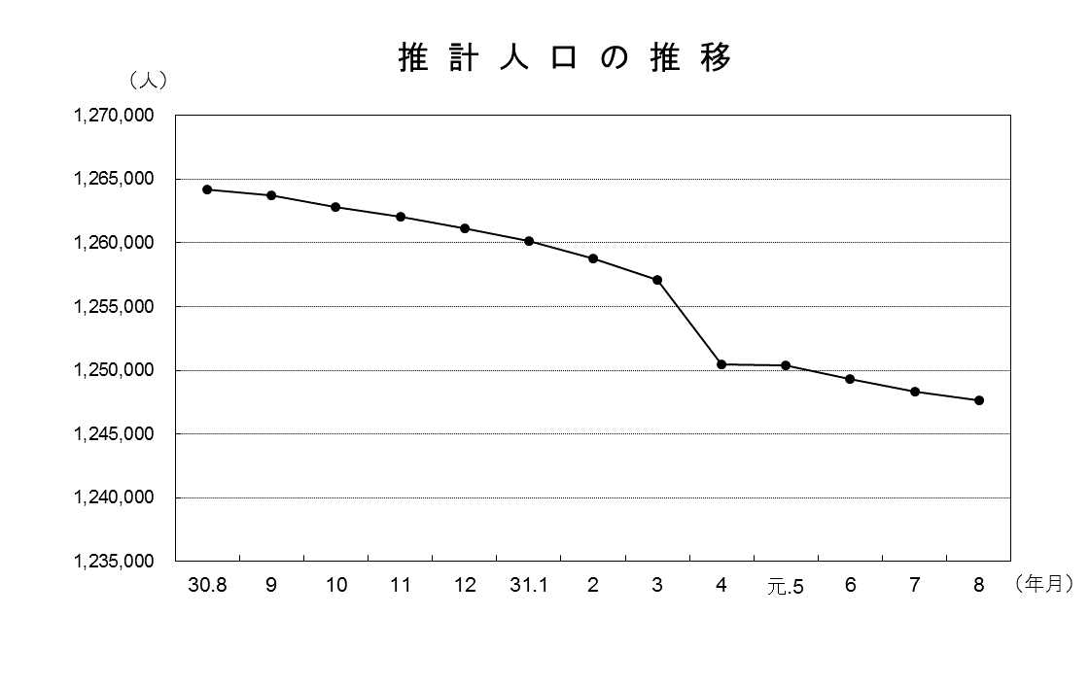

青森県企画政策部統計分析課

